ラズパイ2（モーションセンサ－監視）
モーションセンサー監視
 | ①機器接続
 |  | 同色の配線を繋ぎ合わせる。（以下、わからなくなったときの参考）

 |  | 機器 |  |  | 接続GPIO
 |  | モーションセンサー |  |  | GPIO5
 |  | LED(赤) 抵抗有 |  |  | GPIO6
 |  | LED(緑) 抵抗有 |  |  | GPIO13

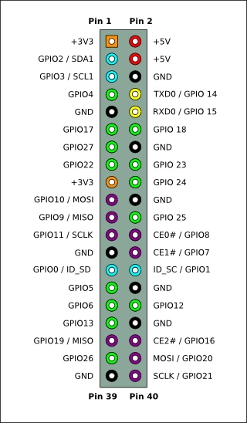
 |  | 配線概要図（配線と同色） |  |  |  |  |  |  |  |  |  |  | ※3.3VとGNDはどこでもOK
 |  |  |  |  |  |  |  | ラズパイ
 |  |  |  |  |  |  |  | 内側 | 外側
 |  |  |  |  |  |  |  | Pin1 | Pin2

 |  |  |  |  |  |  |  |  |  | GND | - | モーションセンサー（Ground）

 |  |  |  |  |  |  |  |  |  | GND | - | LED赤(-)
 |  |  |  |  |  |  |  |  |  |  |  | & LED緑(-)
 |  |  |  |  | モーションセンサー(Power) | - | 3.3V

 |  |  |  |  | モーションセンサー(Output) | - | GPIO5
 |  |  | LED赤(+) | - | 抵抗 | - | GPIO6
 |  |  | LED緑(+) | - | 抵抗 | - | GPIO13

 | ②スピーカー接続
 |  | イヤホンジャックにスピーカー接続

 | ③起動
 |  | ホームディレクトリで以下コマンド入力
 |  | cd /home/pi/kansyanoyube/sensor
 |  | python main.py

 | ④動作確認
 |  | ・起動するとBGMが鳴り緑のLEDが点灯する
 |  | ・モーションセンサーに検知されると数秒間警告音が鳴り赤いLEDが点滅する

